３．九州における観光の現況
３．九州における観光の現況

2020年の九州における観光は、新型コロナウイルス感染症の世界的な感染拡大の影響により、大変厳しいものとなりました。 しかしながら、このような状況においても決して九州の観光資源の魅力が失われたわけではないので、国内外の感染状況等を見極めつつ、受入環境の整備を行っていくなど観光需要の回復に向けた取組が必要です。

〔1〕 観光の状況
(1) 九州への外国人入国者数の推移

2020年の九州への外国人入国者数は、世界的な新型コロナウイルス感染症感染拡大による日本政府の徹底した水際対策の影響により、大幅な減少となり、約40万人となった。

（ｱ）月別外国人入国者数 |  |  |  | 上段：外国人入国者数 中段：特例上陸数 下段：特例上陸を含む外国人入国者数
 | １月 | ２月 | ３月 | ４月 | ５月 | ６月 | ７月 | ８月 | ９月 | １０月 | １１月 | １２月 | 合計
 | 218,270 | 214,859 | 208,401 | 169,743 | 126,654 | 151,659 | 178,472 | 188,711 | 198,687 | 208,692 | 211,139 | 234,189 | 2,309,476
2016 | 65,910 | 59,117 | 79,729 | 92,356 | 143,775 | 137,410 | 188,383 | 168,751 | 128,314 | 125,267 | 118,866 | 103,768 | 1,411,646
 | 284,180 | 273,976 | 288,130 | 262,099 | 270,429 | 289,069 | 366,855 | 357,462 | 327,001 | 333,959 | 330,005 | 337,957 | 3,721,122
 | 274,060 | 263,341 | 255,279 | 279,724 | 262,195 | 260,257 | 272,741 | 268,954 | 254,716 | 281,025 | 284,629 | 298,772 | 3,255,693
2017 | 104,772 | 107,705 | 105,009 | 119,352 | 117,197 | 166,046 | 172,536 | 206,018 | 159,921 | 170,860 | 131,947 | 124,412 | 1,685,775
 | 378,832 | 371,046 | 360,288 | 399,076 | 379,392 | 426,303 | 445,277 | 474,972 | 414,637 | 451,885 | 416,576 | 423,184 | 4,941,468
 | 319,792 | 312,460 | 311,880 | 318,714 | 293,279 | 293,141 | 283,422 | 279,592 | 286,518 | 299,191 | 299,150 | 326,533 | 3,623,672
2018 | 128,712 | 124,862 | 88,744 | 106,016 | 110,792 | 134,855 | 171,550 | 162,445 | 135,012 | 127,085 | 104,752 | 97,792 | 1,492,617
 | 448,504 | 437,322 | 400,624 | 424,730 | 404,071 | 427,996 | 454,972 | 442,037 | 421,530 | 426,276 | 403,902 | 424,325 | 5,116,289
 | 343,560 | 332,586 | 332,421 | 313,208 | 298,443 | 299,689 | 266,205 | 192,670 | 161,164 | 183,043 | 187,171 | 197,110 | 3,107,270
2019 | 85,708 | 56,824 | 66,890 | 67,562 | 71,490 | 123,672 | 152,673 | 137,570 | 108,608 | 73,590 | 88,916 | 81,253 | 1,114,756
 | 429,268 | 389,410 | 399,311 | 380,770 | 369,933 | 423,361 | 418,878 | 330,240 | 269,772 | 256,633 | 276,087 | 278,363 | 4,222,026
 | 220,429 | 100,192 | 11,102 | 37 | 273 | 11 | 81 | 89 | 84 | 223 | 820 | 2,414 | 335,755
2020 | 69,058 | 0 | 0 | 0 | 0 | 0 | 0 | 0 | 0 | 0 | 0 | 0 | 69,058
 | 289,487 | 100,192 | 11,102 | 37 | 273 | 11 | 81 | 89 | 84 | 223 | 820 | 2,414 | 404,813

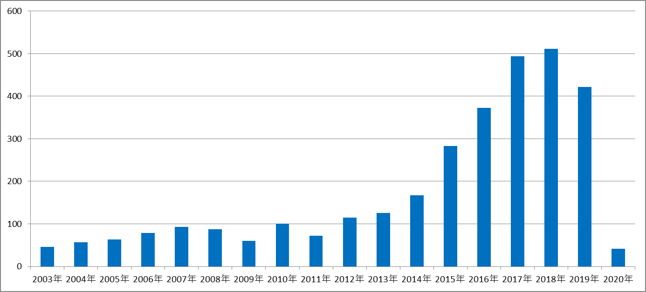

※１ 毎月のデータは月報から、年計は年報から転載しているため、月ごとの集計と一致しないこともある。 出典：法務省出入国管理等計

